数智化修改需求清单V1 工作台
数智化流程修改清单

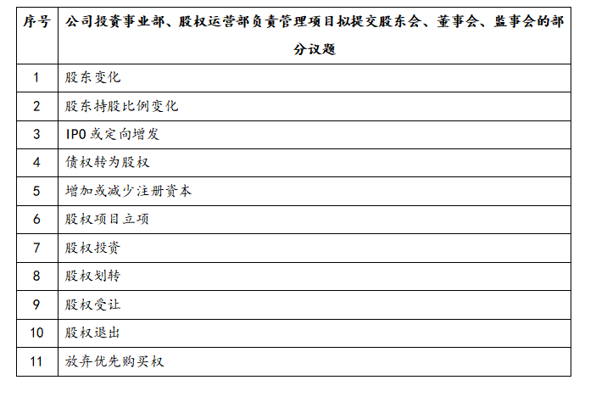
类别 | 节点 | 修改要求 | 图片 | 备注
工作台-三会 | 其他研讨项 | 1.沿用目前三会的议题分析模型 2.基金也得走系统，工作台三会怎么改？还有OA 3.股权运营部也走系统，工作台三会是否需要修改？还有OA？ | 投委会议事范围： 5.1批准类事项 5.1.1公司投资事业部拟投资项目的立项申请（公司直接出资的年度投资计划内项目）； 5.1.2公司投资事业部拟投资项目的业务尽职调查报告、财务尽职调查报告、法律尽职调查报告（公司直接出资项目）； 5.1.3公司投资事业部未完成投资决策项目的中止、终止方案（公司直接出资项目）； 5.1.4公司投资事业部符合投资方案的投资协议、股东协议、基金合伙协议、基金退出协议等法律文件（公司直接出资项目）。 5.2审议类事项（由公司股权投资委员会审议，最终批准由各出资主体履行相关决策程序） 5.2.1公司年度股权投资计划； 5.2.2公司投资事业部拟投资项目的立项申请（公司直接出资的年度投资计划外项目、公司管理类基金出资项目）； 5.2.3公司投资事业部拟投资项目的业务尽职调查报告、财务尽职调查报告、法律尽职调查报告（公司管理类基金出资项目）； 5.2.4公司投资事业部拟投资项目的投资决策方案； 5.2.5公司投资事业部未完成投资决策项目的中止、终止方案（公司管理类基金出资项目）； 5.2.6公司投资事业部符合投资方案的投资协议、股东协议、基金合伙协议、基金退出协议等法律文件（公司管理类基金出资项目）； 5.2.7公司投资事业部、公司股权运营部负责管理的参股企业拟提交股东会、董事会、监事会的部分议题（议题清单见附录1）；-----本次工作台只涉及这一项下的11类议题修改 5.2.8公司投资事业部负责管理项目的退出方案； 5.2.9公司管理类基金投委会审议事项中，除本制度4.2条专项列明事项以外的其他全部事项；公司参与类基金投委会全部审议事项；各基金（含管理类基金、参与类基金）合伙人会议全部审议事项； 5.2.10 本制度4.2条所列事项，公司向各出资主体派出的人员，在对应主体履行决策程序时，应按公司股权投资委员会审议意见行使表决权。 5.3听取类事项 5.3.1公司投资事业部负责管理项目的投后管理报告。 | 1.右侧11类议题，均有对应的审议模型，详见截图 2.尚未征求2个基金、股权运营部对于工作台修改方面的意见，待反馈 3.OA部分修改已和尚书新沟通完毕，具体需求详见sheet2 | 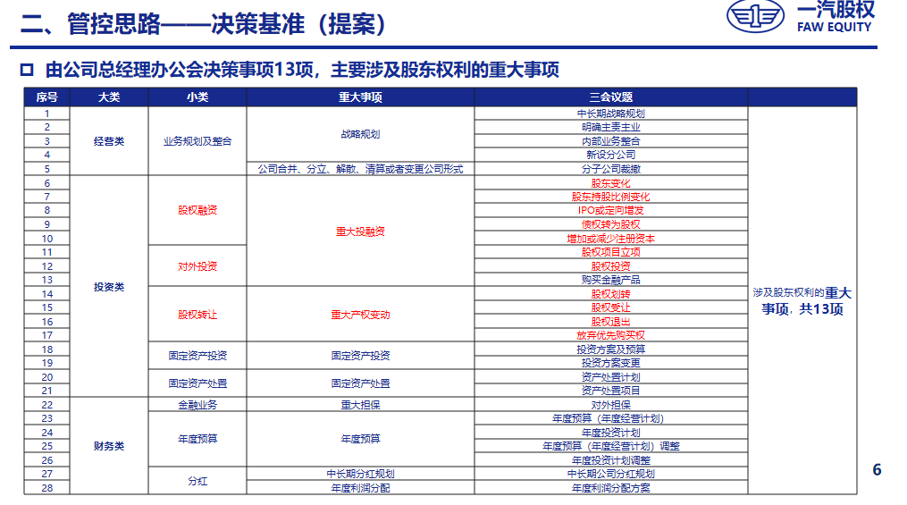
工作台-三会 | 议题提报 | 1.审批层级-新增投委会 2.议题分类--（1）需要新增投委会议事范围功能项；（2）不涉及三重一大；（3）三会方面，想继续沿用三会议题审核的模型（议事范围内的） | 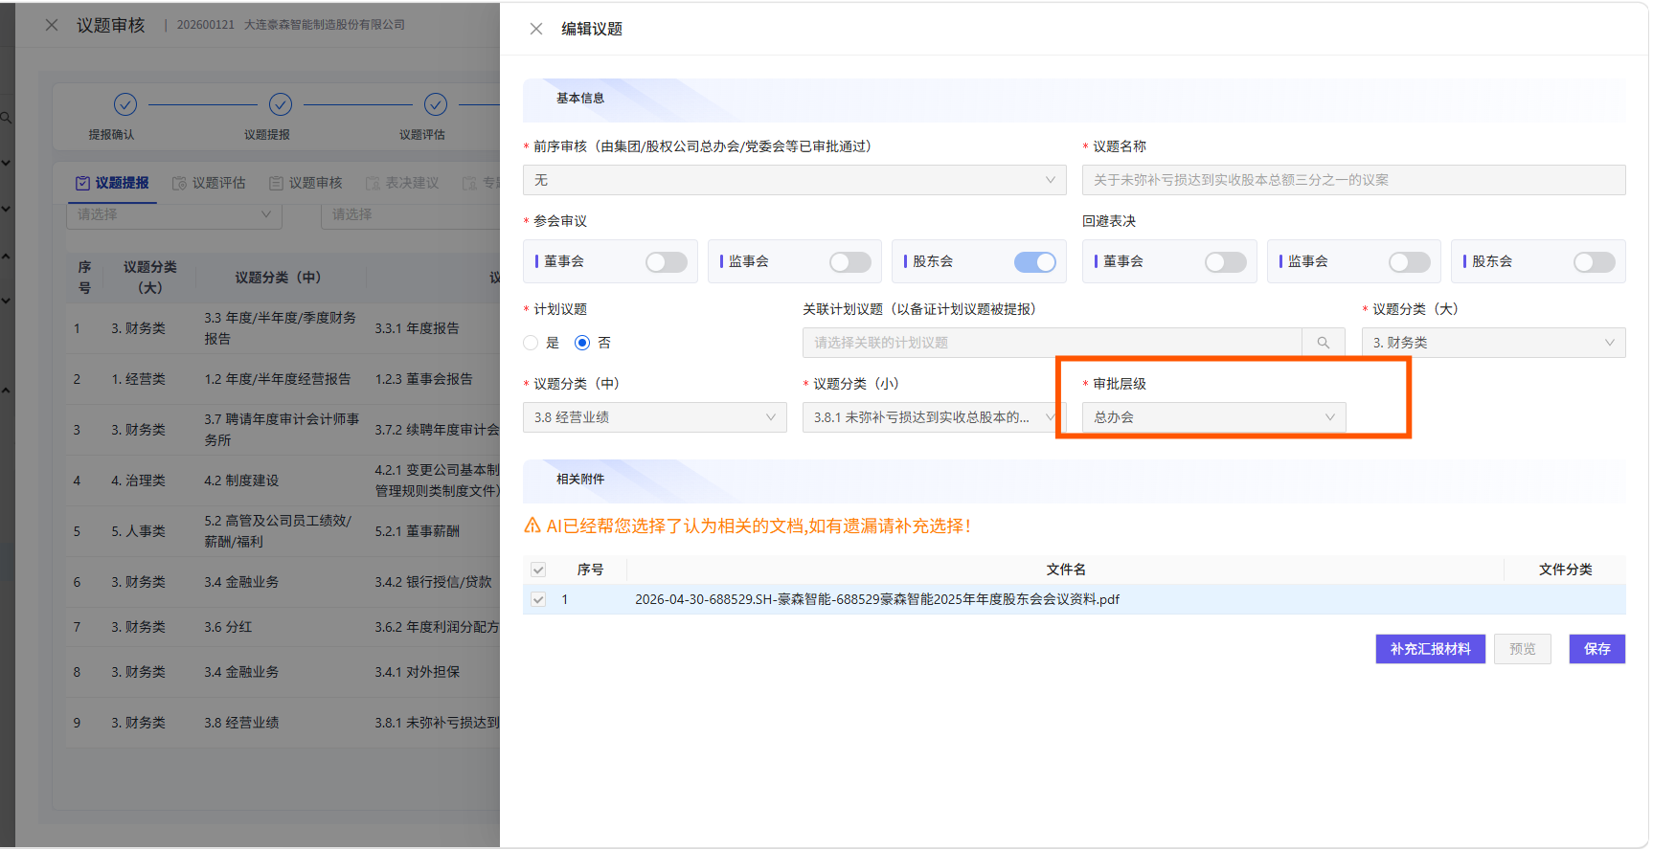 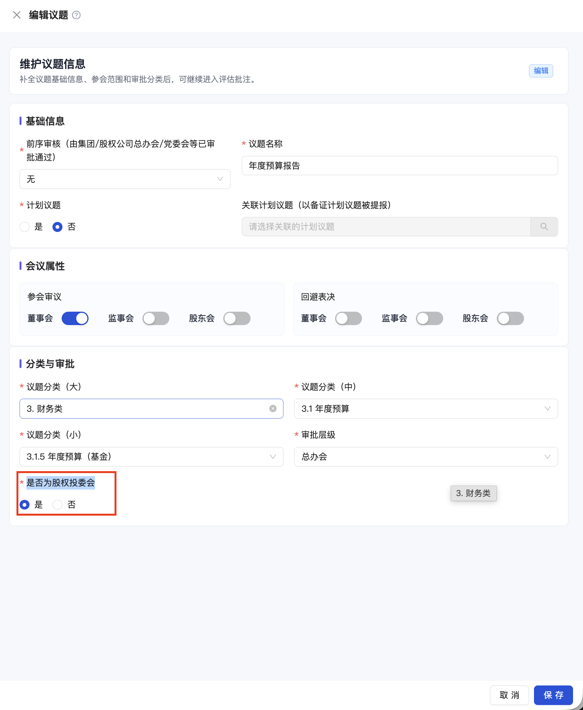 | 也就是右侧添加是否召开投委会，（默认根据小分类显示是和否，不允许修改）
工作台-三会 | 议题审核-审核材料准备 | 向总办会汇报界面，增加向投委会汇报的功能 | 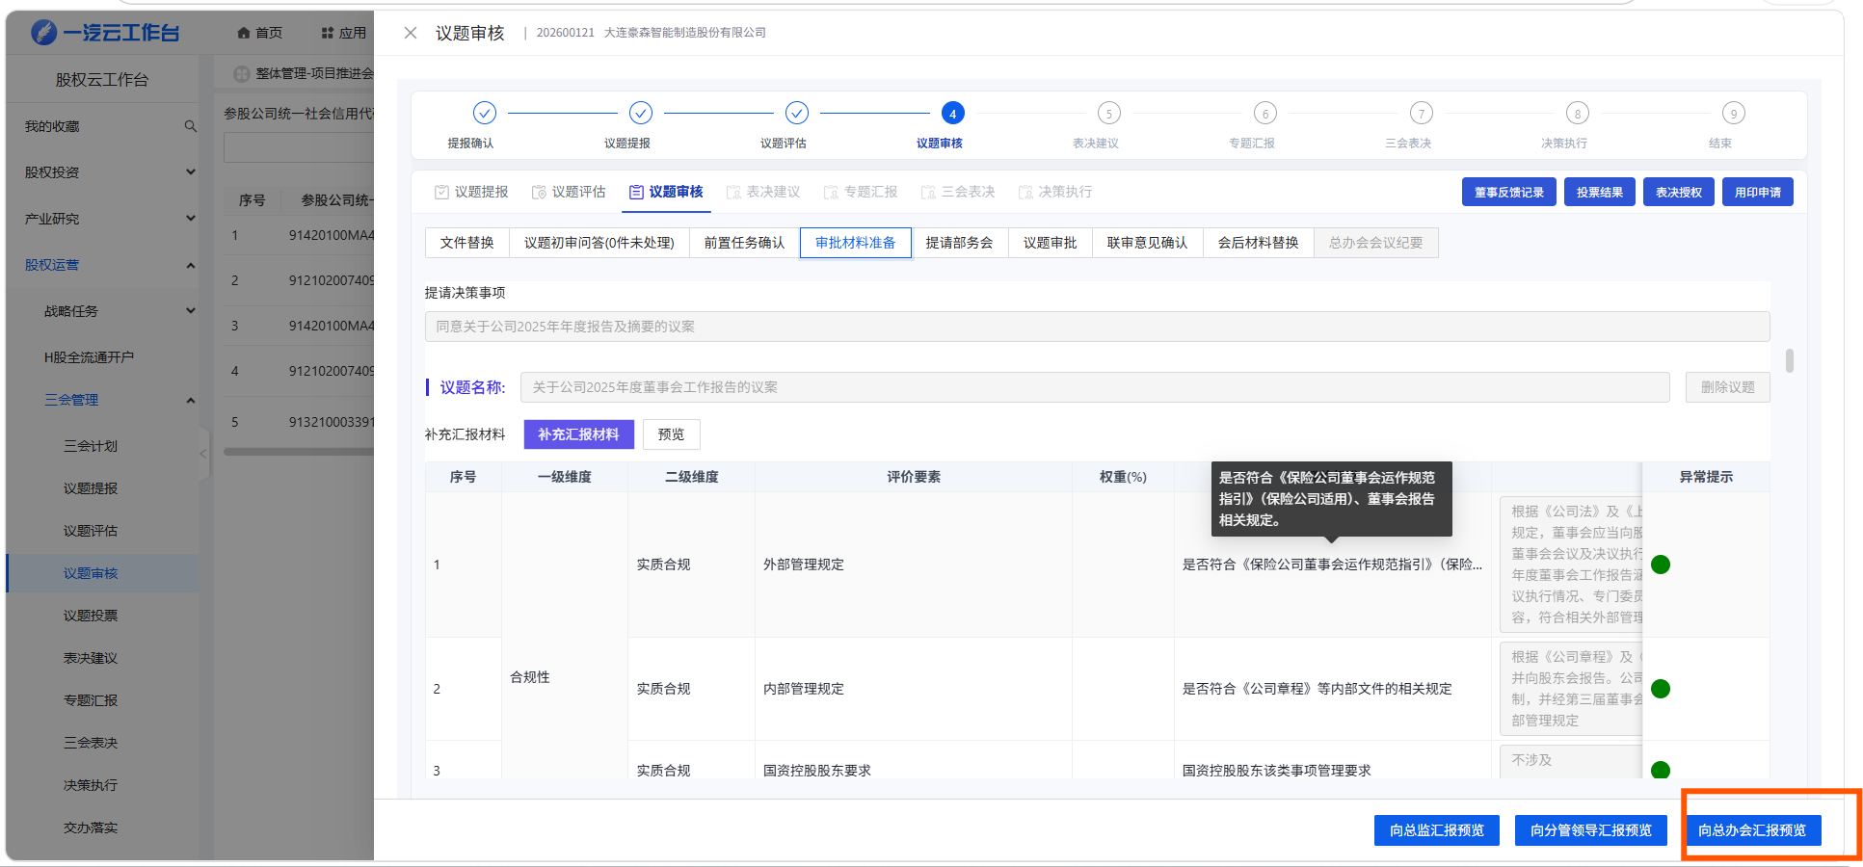 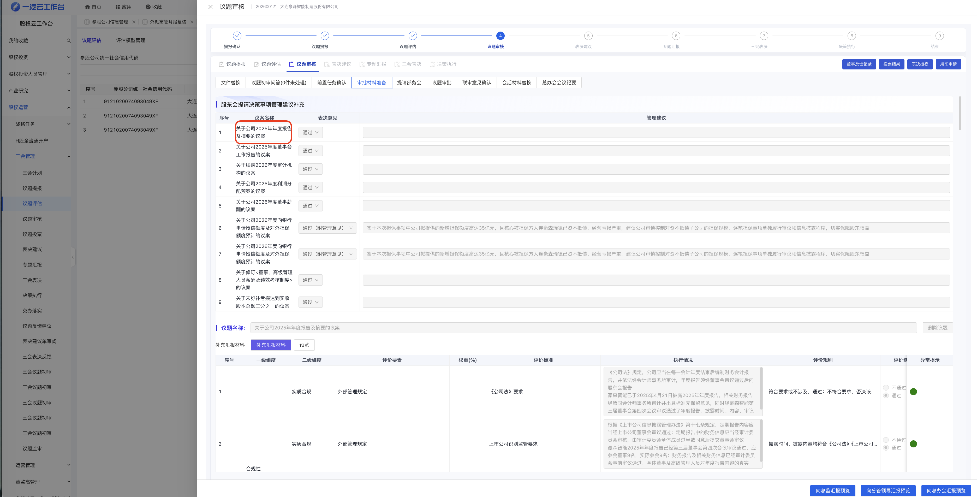 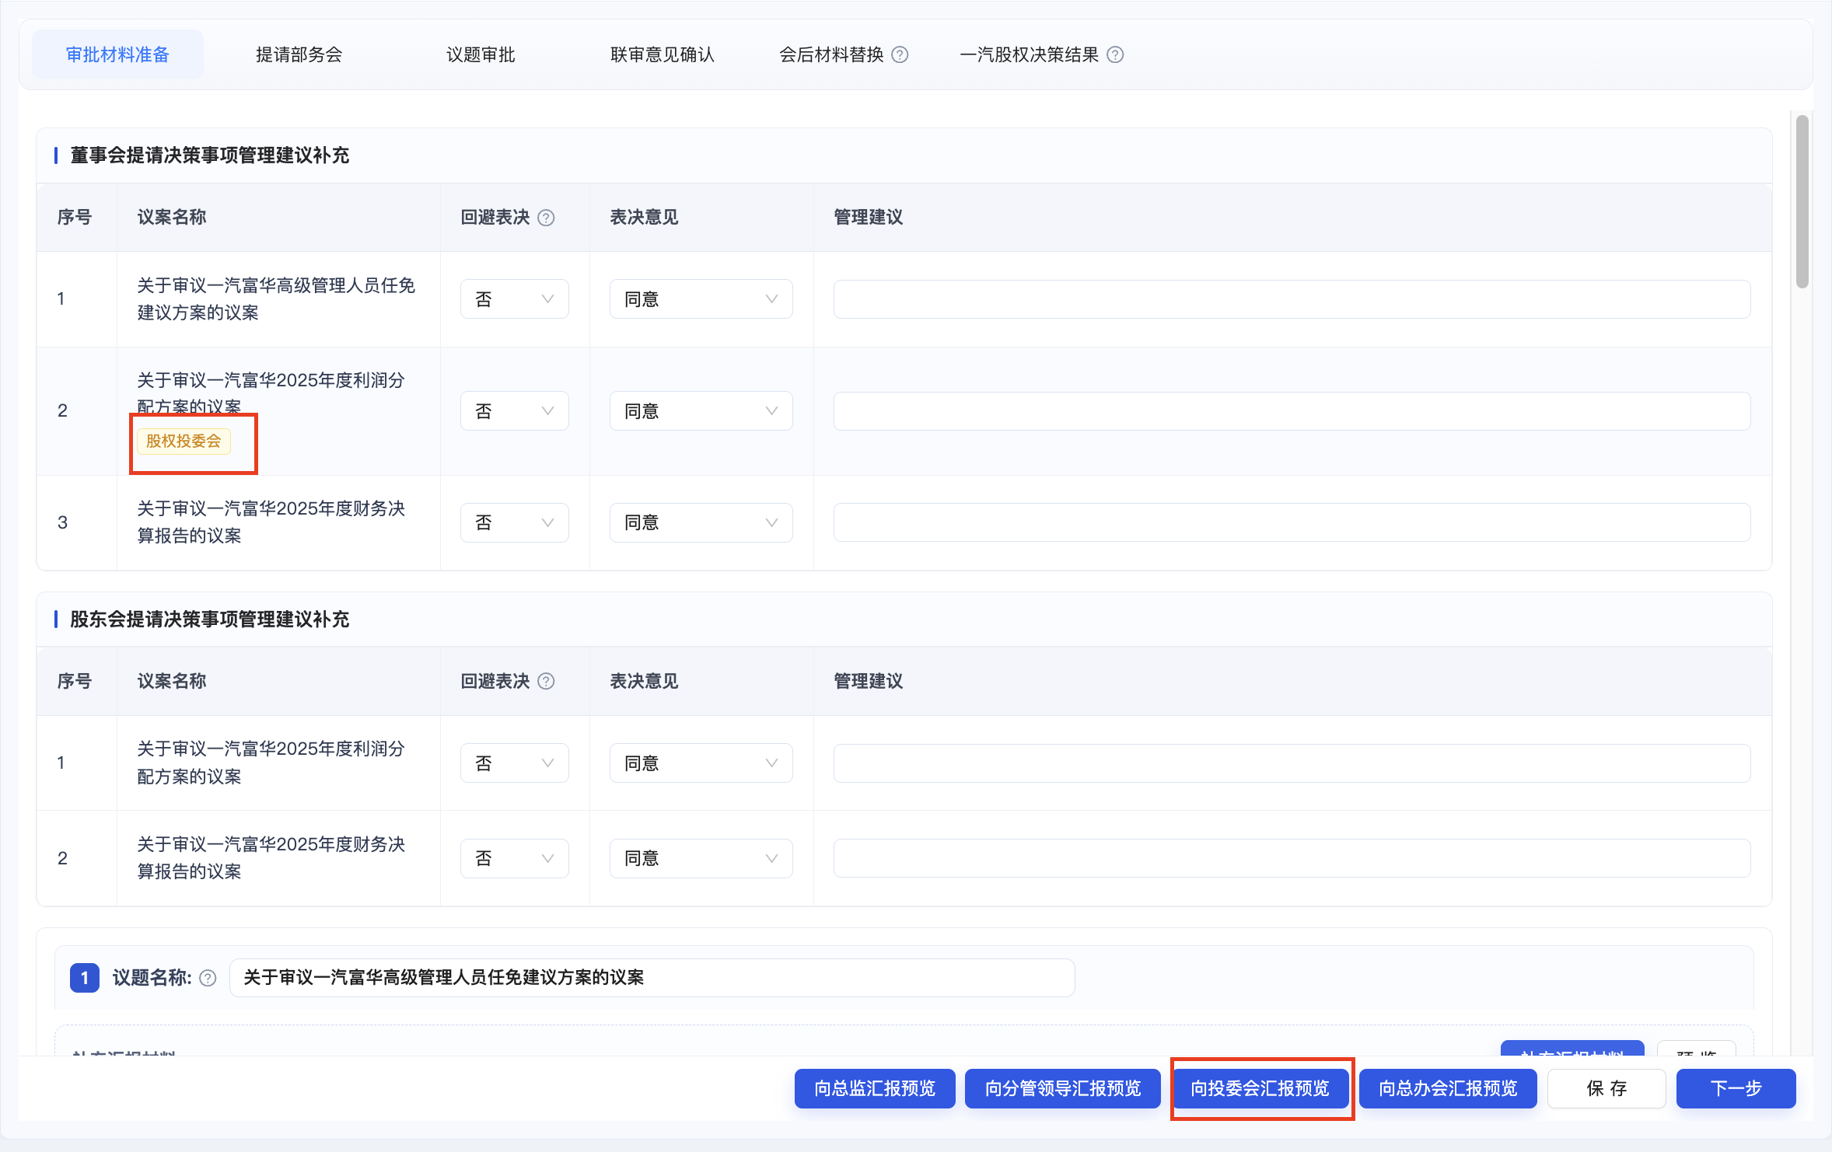 | 添加向投委会汇报按钮，议题名称添加是否参加投委会tag
工作台-三会 | 议题审核-议题审批 | 1.会议类型-新增投委会 2.做区隔，原有总办会部分保留，下面弄一个投委会相关的页面，其中应该是是否为三重一大事项处，需要新增是否为投委会议事范围，议事事项（第一行范围内已标红） 3.新增投委会审批上传材料 4.右侧审批流，已与办公室沟通，整体流程为：提报人-对应的部门总监-联审人员-分管领导。整体审批流与总办会基本一致，可复用 5.新增向投委会汇报预览 | 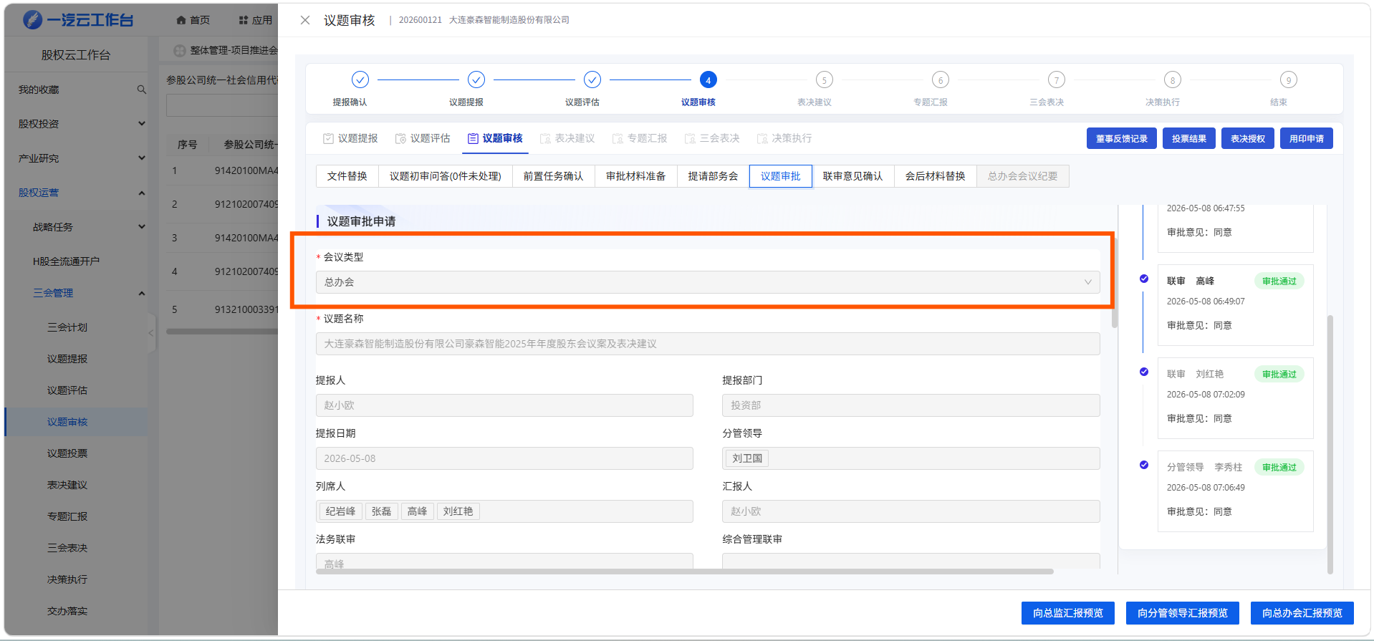 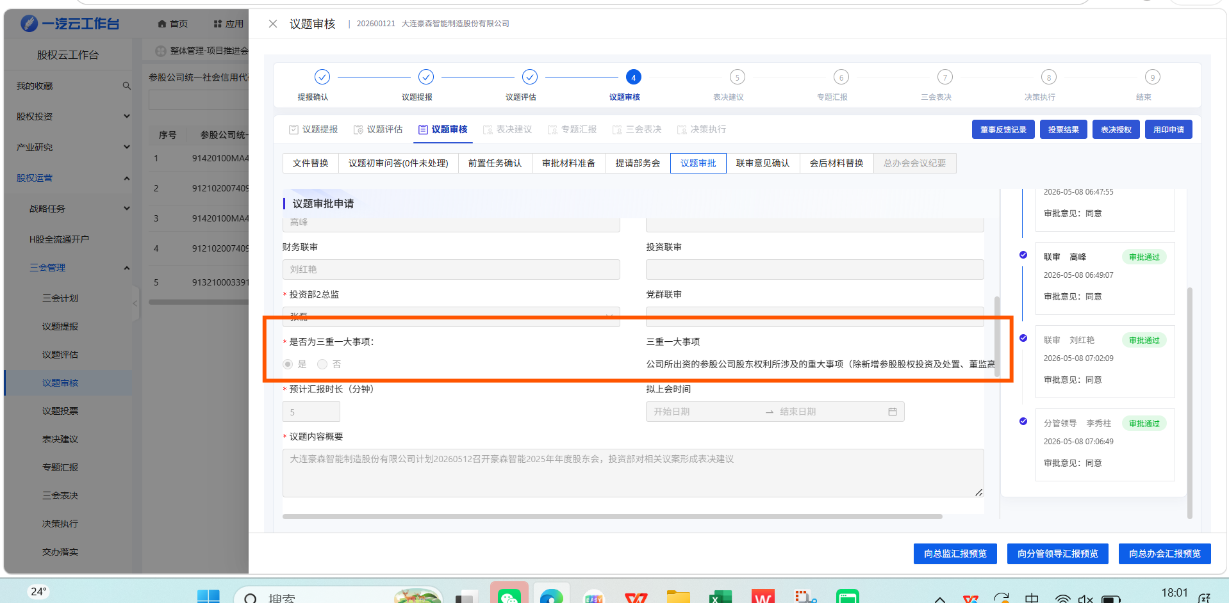 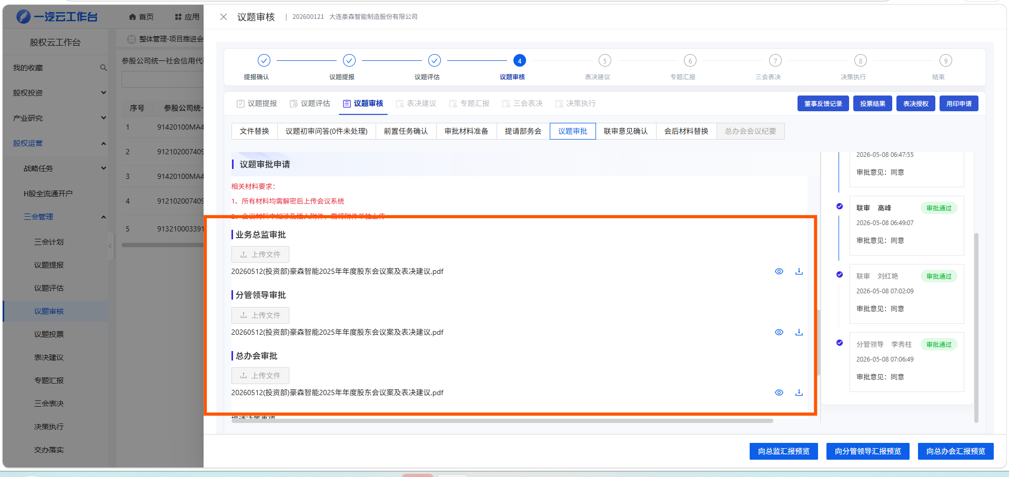 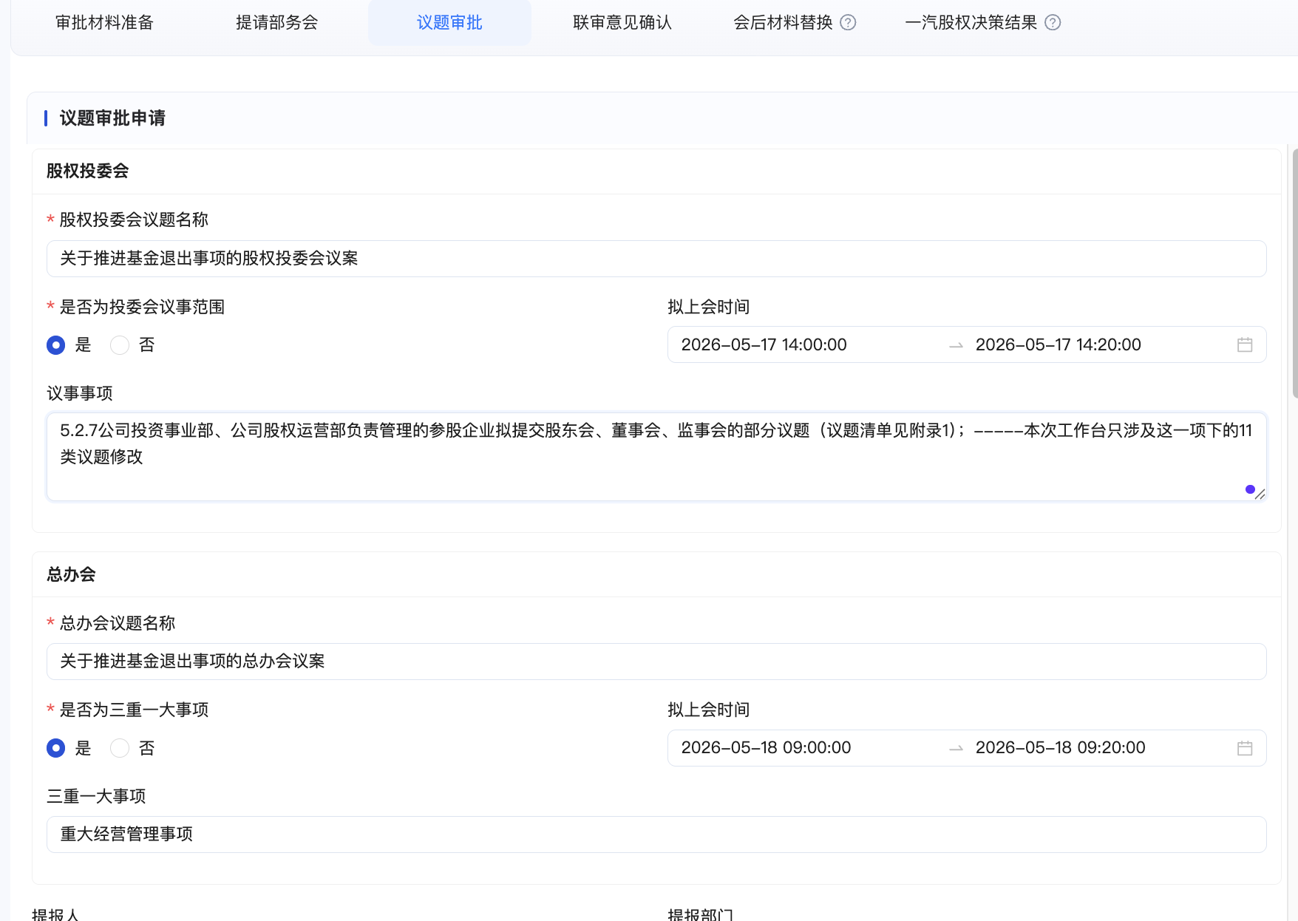 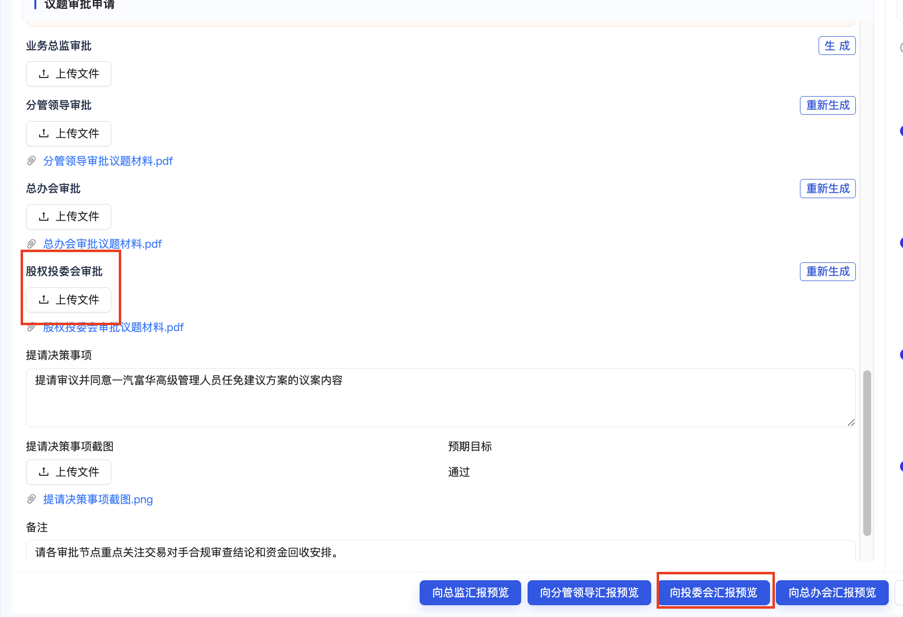
工作台-三会 | 议题审核-联审意见确认 | 1.新增向投委会汇报预览 2.右侧审批流，（1）在三重一大审核后，新增投委会议事类型审核的审批节点，或者将三重一大审核节点直接改为投委会议事类型审核，审批人为甘乙涵；（2）此处要向OA推送的流要做两套，一套为投委会，一套为总办会；（3）（1）的节点是新增还是直接修改，建议与尚书新处商讨 3.会出现情形：议题只上总办会；议题上投委会及总办会 | 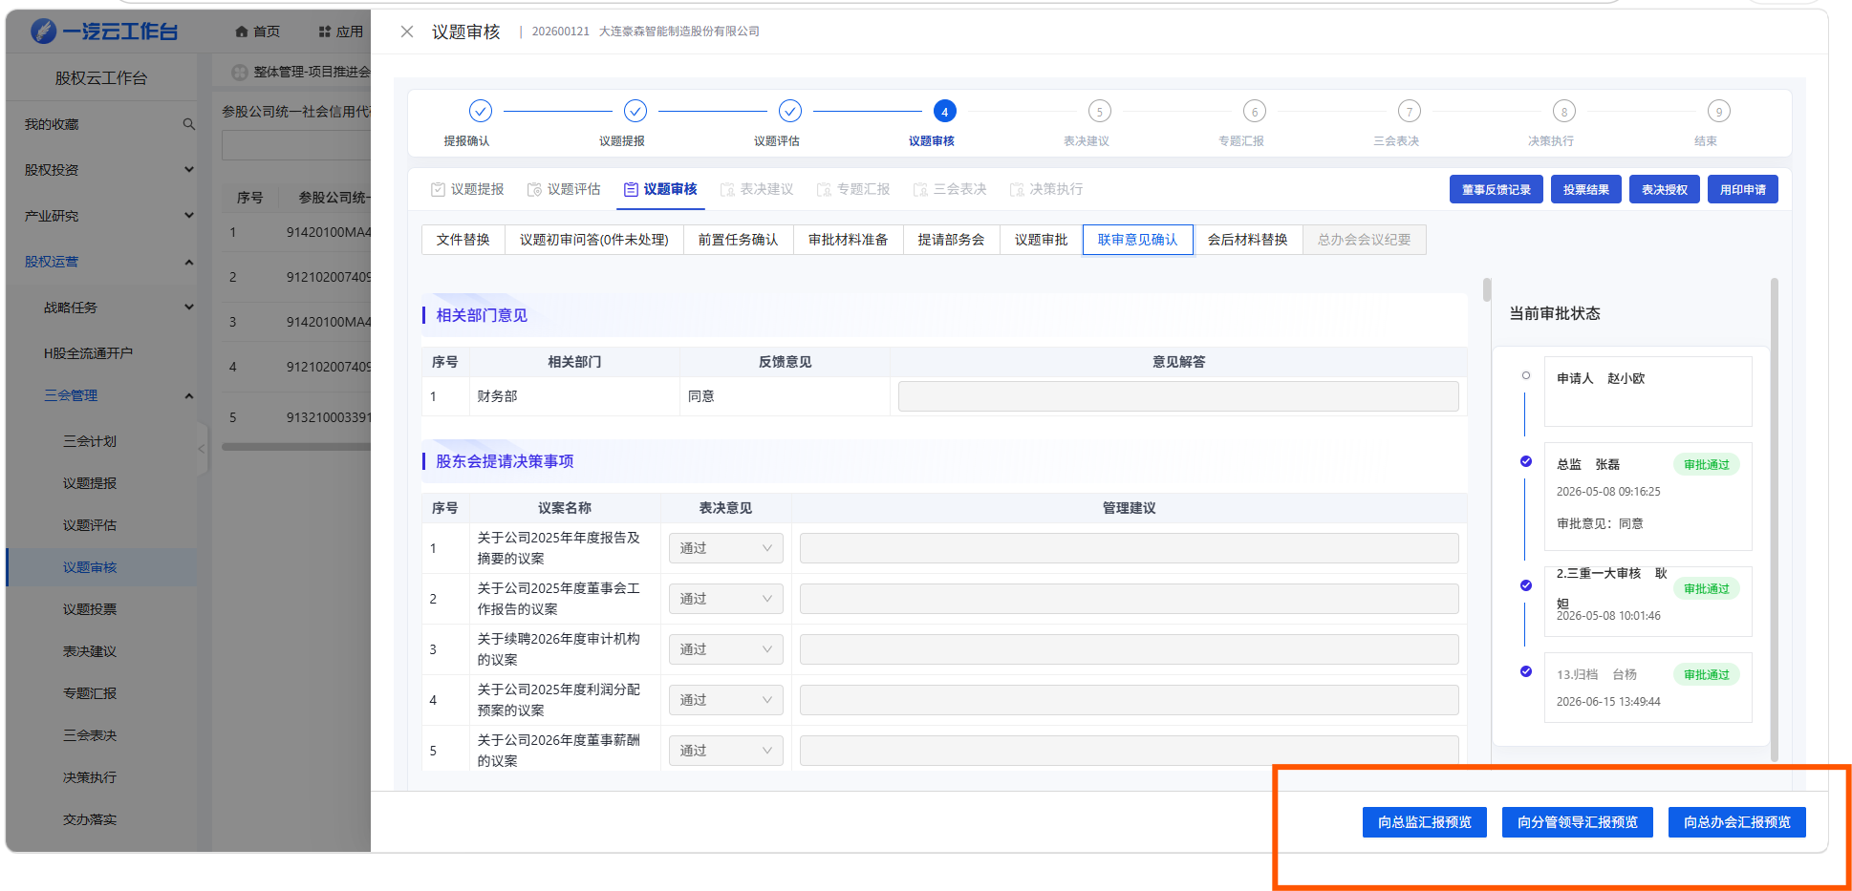 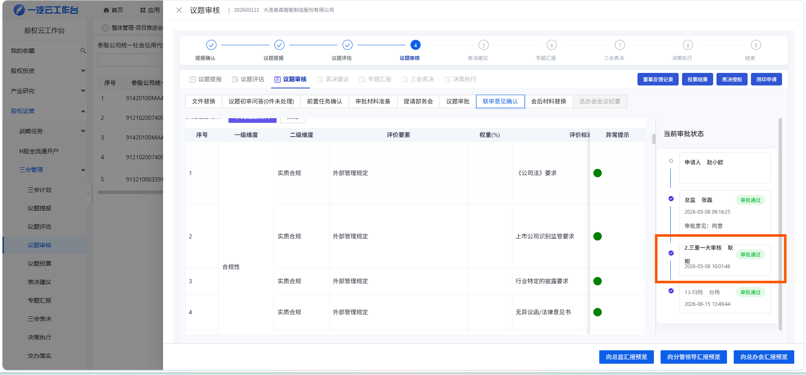 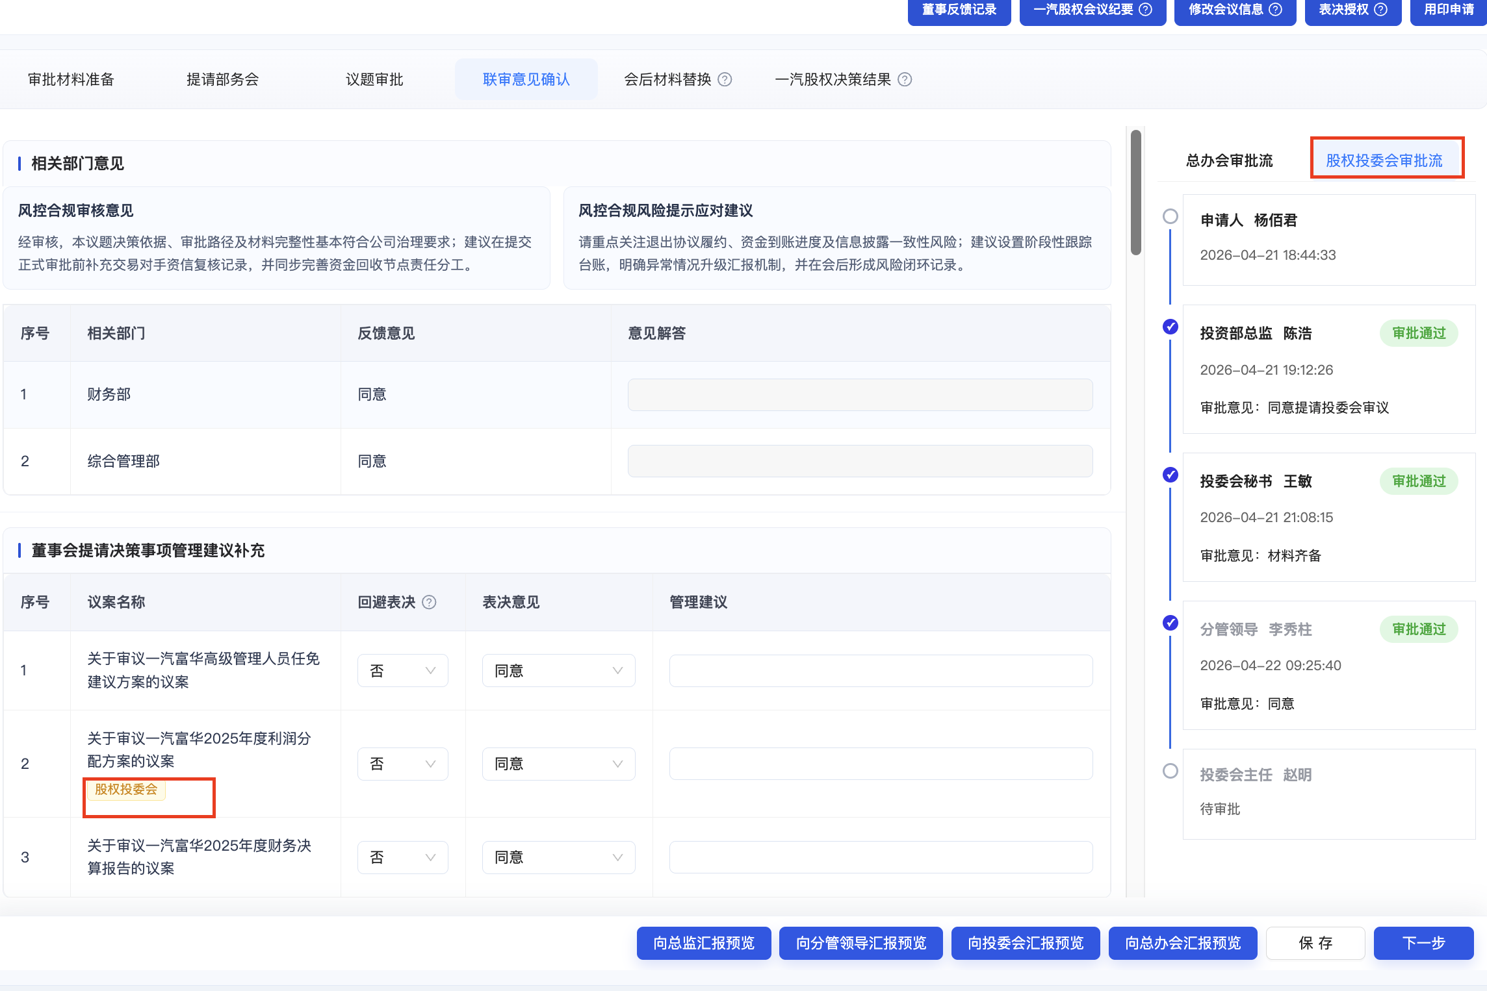
工作台-三会 | 议题审核-会后材料替换 | 1.新增向投委会汇报预览 | 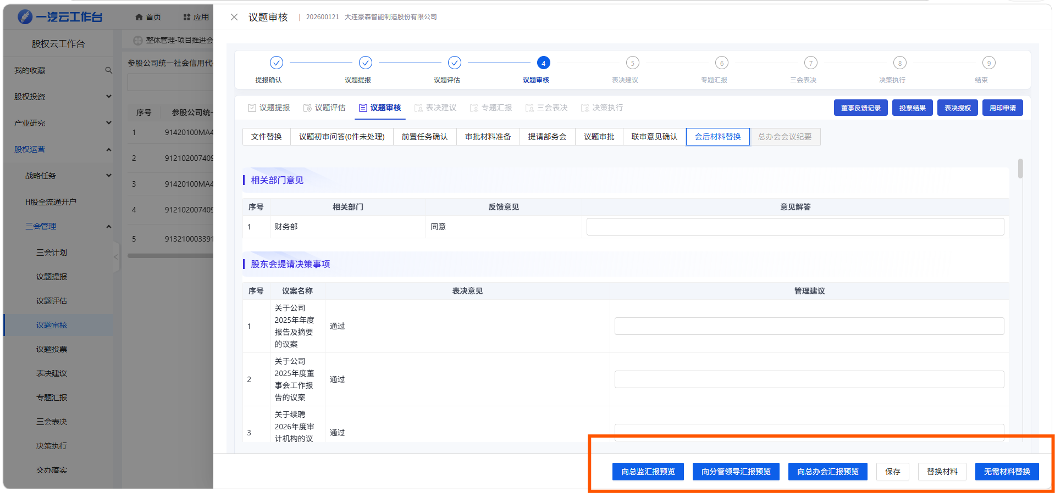 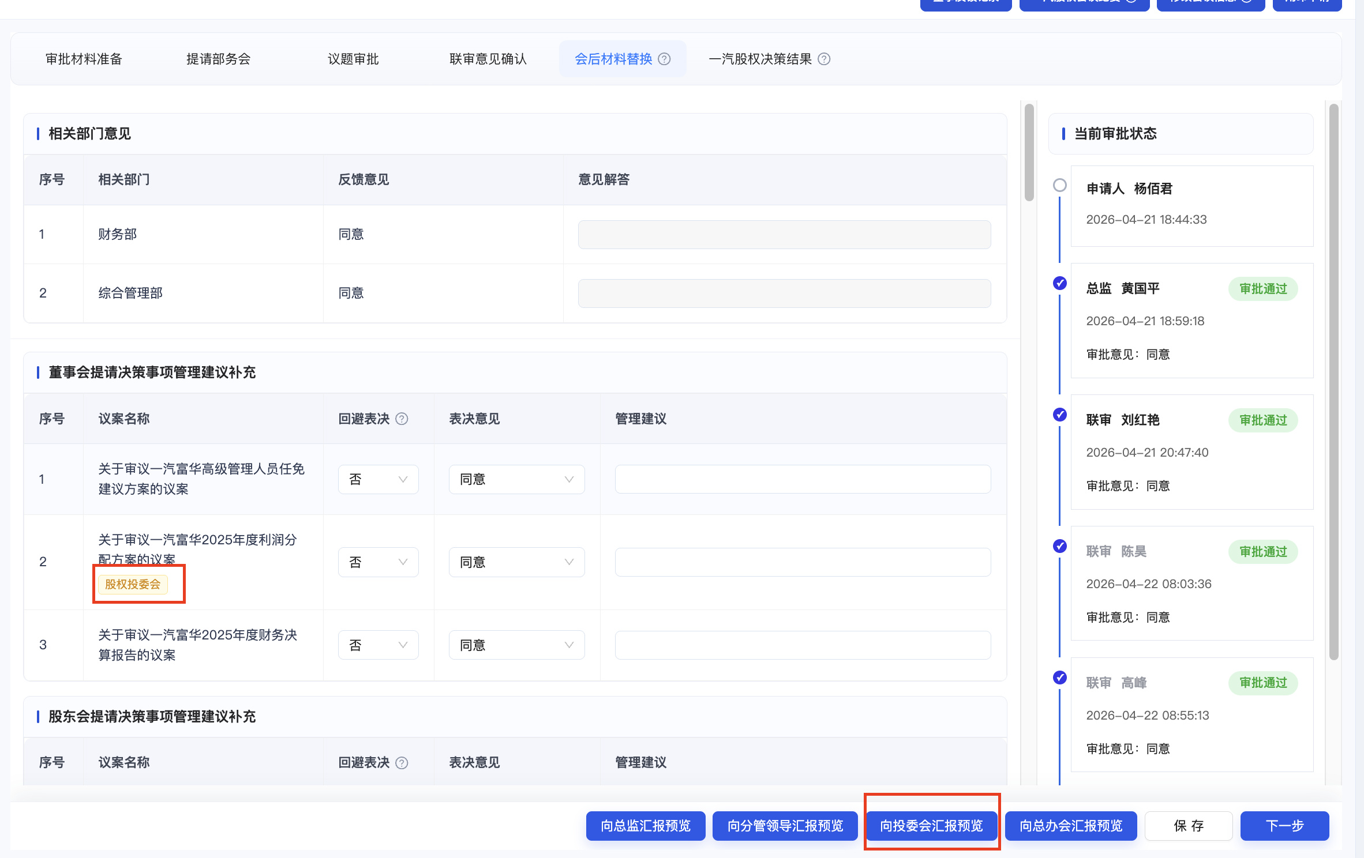 | 1.点击替换材料应该弹出一个modal，可以选择替换总办会材料还是替换投委会材料 2.添加tag
工作台-三会 | 议题审核-总办会会议纪要 | 1.新增投委会召开时间 2.会议纪要 3.会议决策--得有区隔，哪些是投委会决策的议题，哪些是总办会的 | 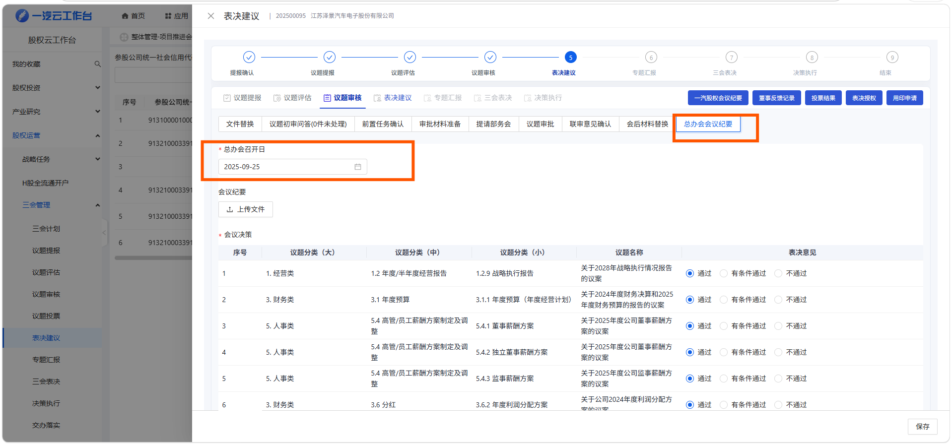 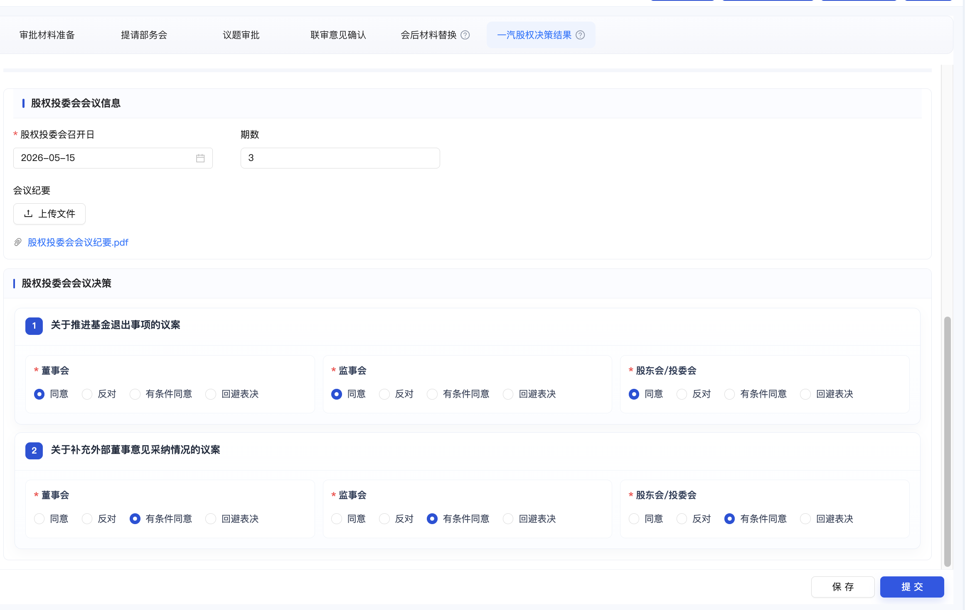 | 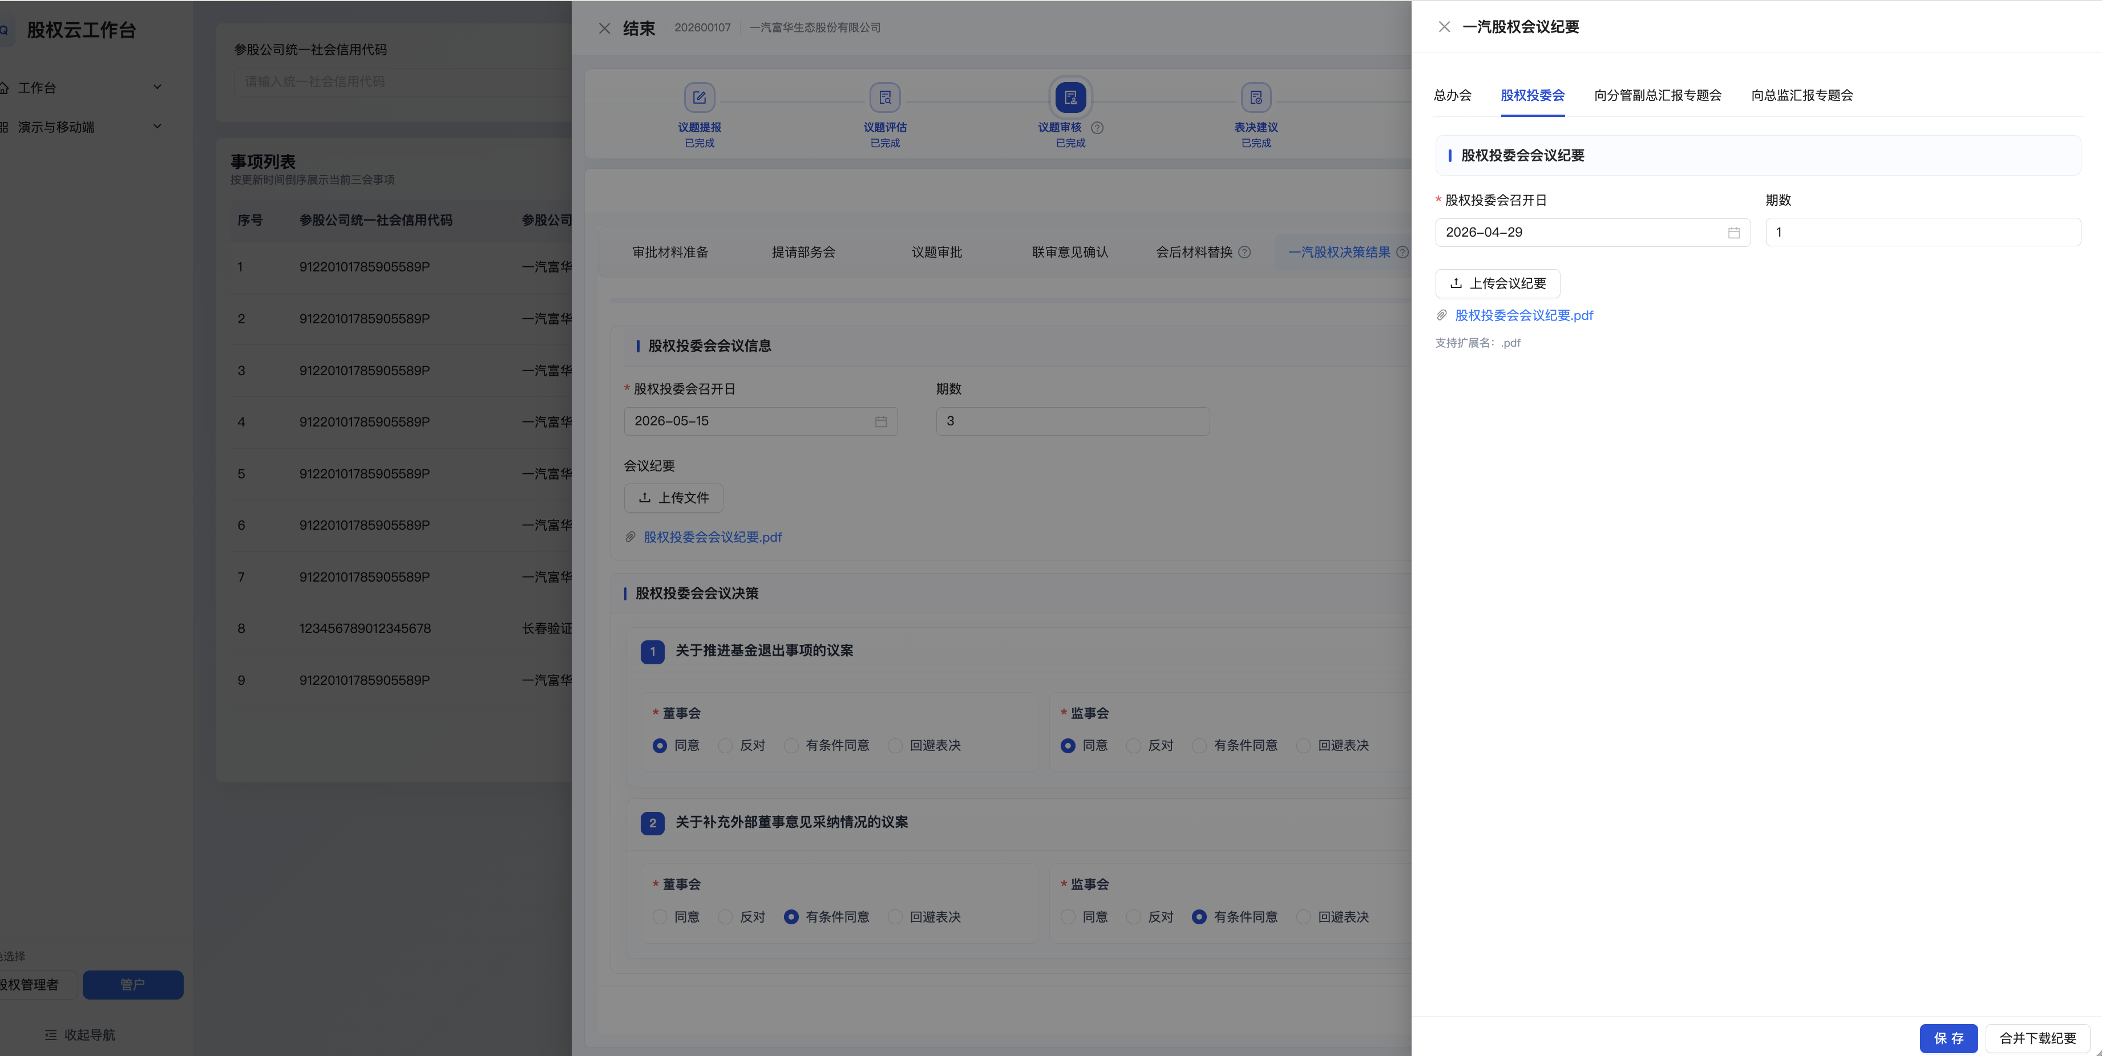 改名为一汽股权决策结果，增加投委会内容显示 一汽股权会议纪要，添加投委会tab，里面有投委会召开日 会议纪要 期数，总办会同步修改
工作台-三会 | 决策执行 | 加一个投委会通过 | 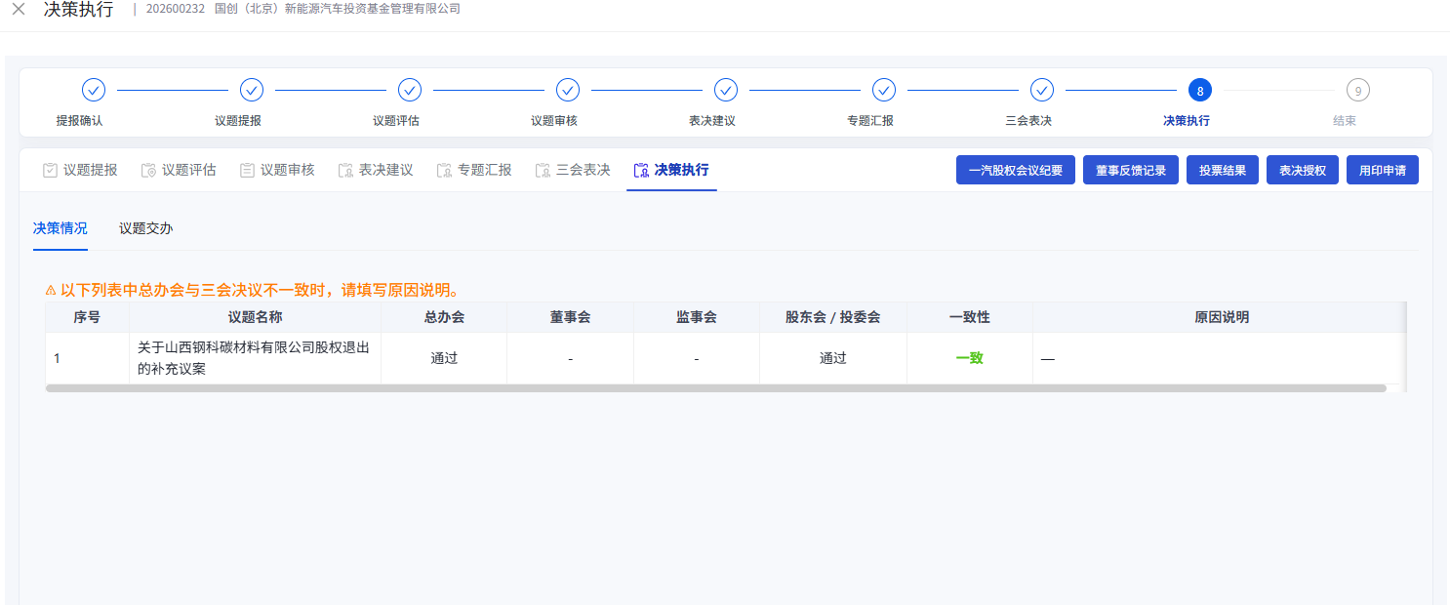 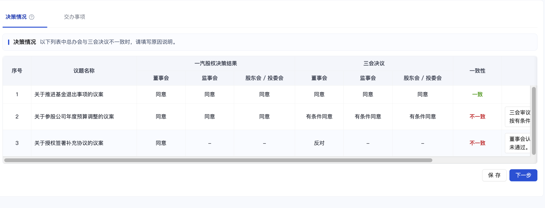 | 改成一汽股权决策结果和三会决议（注意关注历史数据问题） 股东会 / 投委会 （这个要拆分为两列） 选项统一 同意 反对 有条件同意 回避表决（这个主要要同步整个三会所有页面） 股东会议决策 数据 取自审批材料准备
工作台-三会 | 一汽股权会议纪要 审批流 | 1.加一个投委会纪要 2后续OA操作投委会议题材料归档等流程，权限由阮迪改成甘乙涵 | 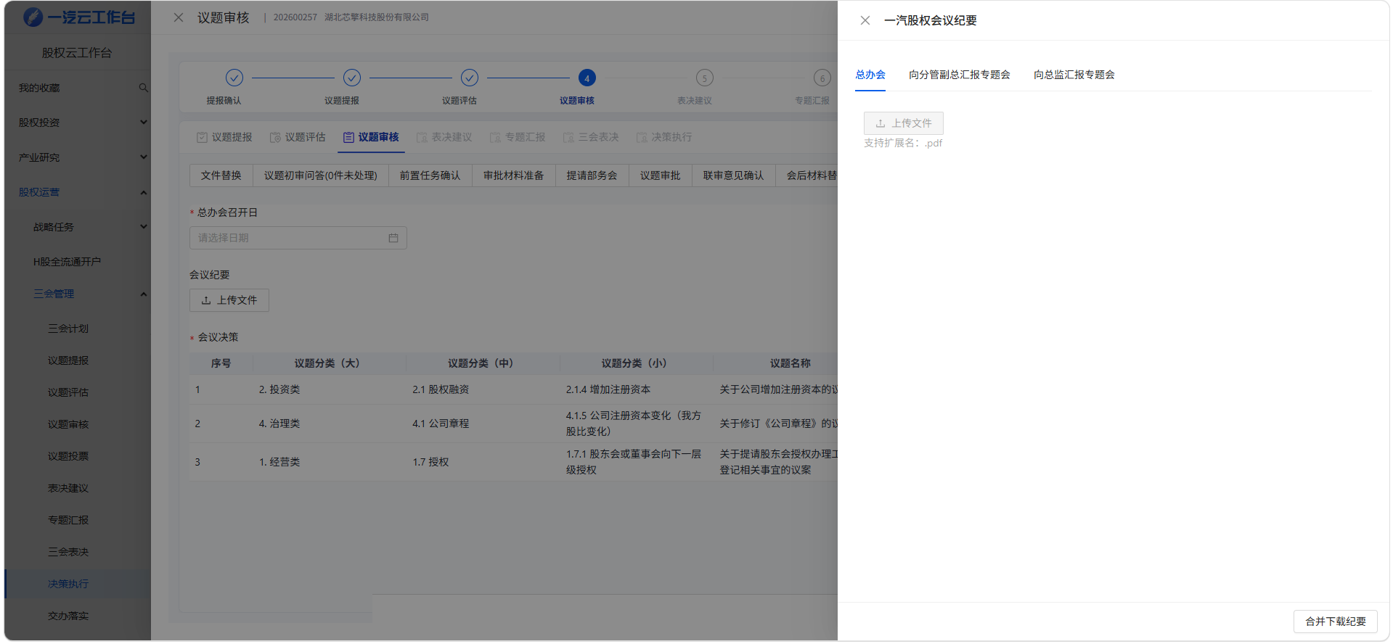 | 忽略写的审批相关
工作台-三会 | OA系统与工作台三会议题的审批连接 | 应该涉及两边都增加字段的需求，辛苦数智化部门帮忙识别并联通，具体工作台三会议题的需求修改，OA侧是尚书新负责
工作台-三会 | 其他涉及到需要新增投委会汇报预览等相关内容，还辛苦数智化部帮忙识别、修改，能想到的都已在上面列示

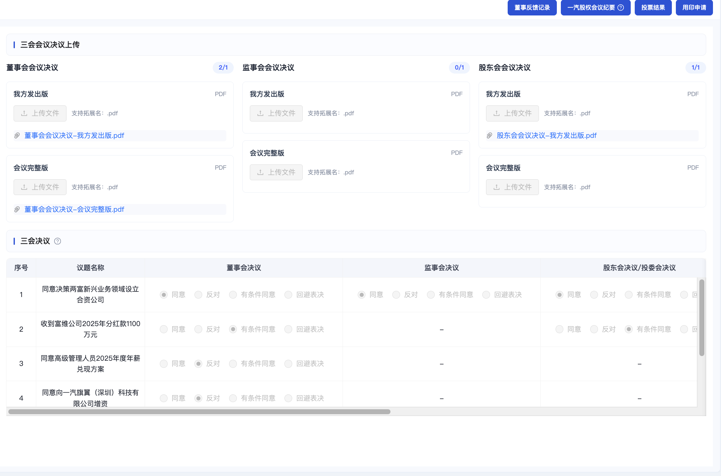
 | 三会表决-三会决议新需求如图

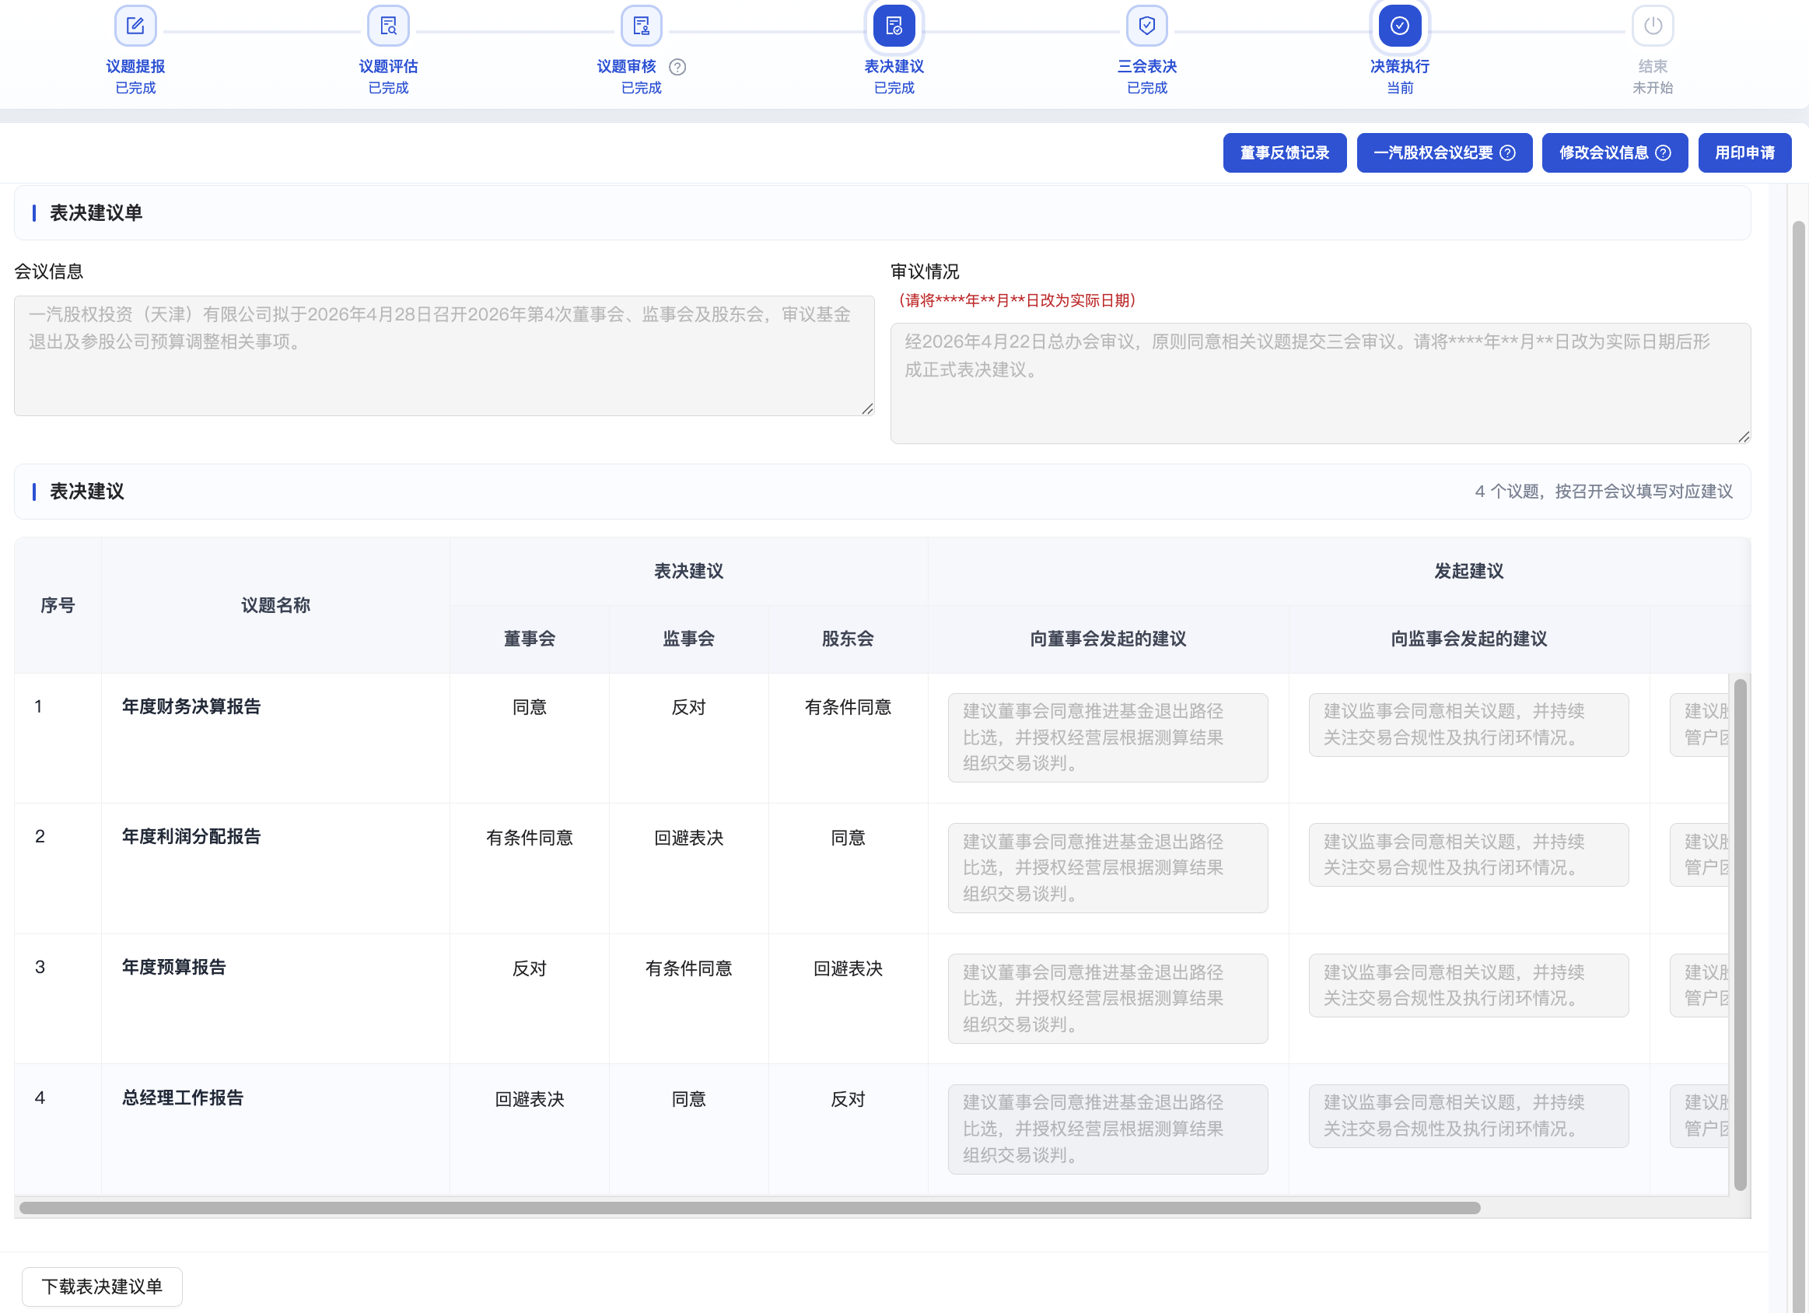
 | 表决建议新需求如图

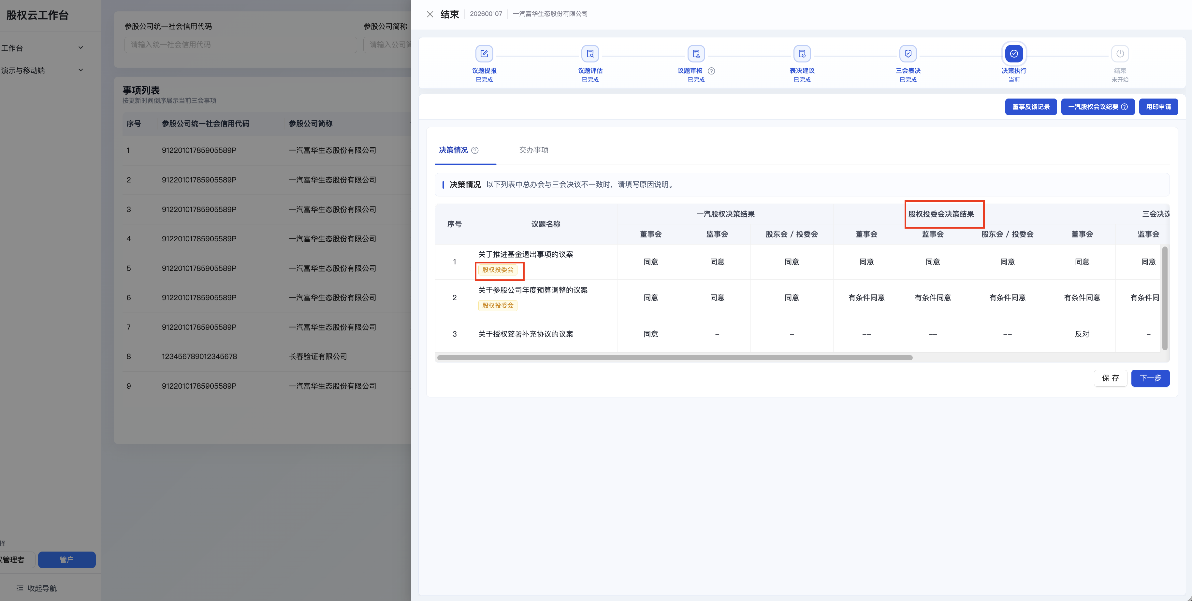

 | 决策结果-决策情况变化如下

数智化修改需求清单V1 OA
数智化流程修改清单

类别 | 节点 | 修改要求 | 图片 | 备注
工作台-三会 | 其他研讨项 | 1.包含2个基金、投资部。涉及到三会议题部分，股权运营部需与投资部统一，相关议题需上投委会审议 2.下述前3个需求为优先修改事项，最后一个为次优先 | 投委会议事类型： 1.批准类事项 1.1公司投资事业部拟投资项目的立项申请（公司直接出资的年度投资计划内项目）； 1.2公司投资事业部拟投资项目的业务尽职调查报告、财务尽职调查报告、法律尽职调查报告（公司直接出资项目）； 1.3公司投资事业部未完成投资决策项目的中止、终止方案（公司直接出资项目）； 1.4公司投资事业部符合投资方案的投资协议、股东协议、基金合伙协议、基金退出协议等法律文件（公司直接出资项目）。 2.审议类事项（由公司股权投资委员会审议，最终批准由各出资主体履行相关决策程序） 2.1公司年度股权投资计划； 2.2公司投资事业部拟投资项目的立项申请（公司直接出资的年度投资计划外项目、公司管理类基金出资项目）； 2.3公司投资事业部拟投资项目的业务尽职调查报告、财务尽职调查报告、法律尽职调查报告（公司管理类基金出资项目）； 2.4公司投资事业部拟投资项目的投资决策方案； 2.5公司投资事业部未完成投资决策项目的中止、终止方案（公司管理类基金出资项目）； 2.6公司投资事业部符合投资方案的投资协议、股东协议、基金合伙协议、基金退出协议等法律文件（公司管理类基金出资项目）； 2.7公司投资事业部、公司股权运营部负责管理的参股企业拟提交股东会、董事会、监事会的部分议题（议题清单见附录1）；-----本次工作台只涉及这一项下的11类议题修改 2.8公司投资事业部负责管理项目的退出方案； 2.9公司管理类基金投委会审议事项中，除本制度2.条专项列明事项以外的其他全部事项；公司参与类基金投委会全部审议事项；各基金（含管理类基金、参与类基金）合伙人会议全部审议事项； 3.听取类事项 3.1公司投资事业部负责管理项目的投后管理报告。 | 1.右侧11类议题，均有对应的审议模型，详见截图 2.尚未征求2个基金、股权运营部对于工作台修改方面的意见，待反馈
OA-投委会 | 新增字段 | 1.新增字段：字段名称为投委会议事类型；具体类型请参考上一行投委会议事类型 | 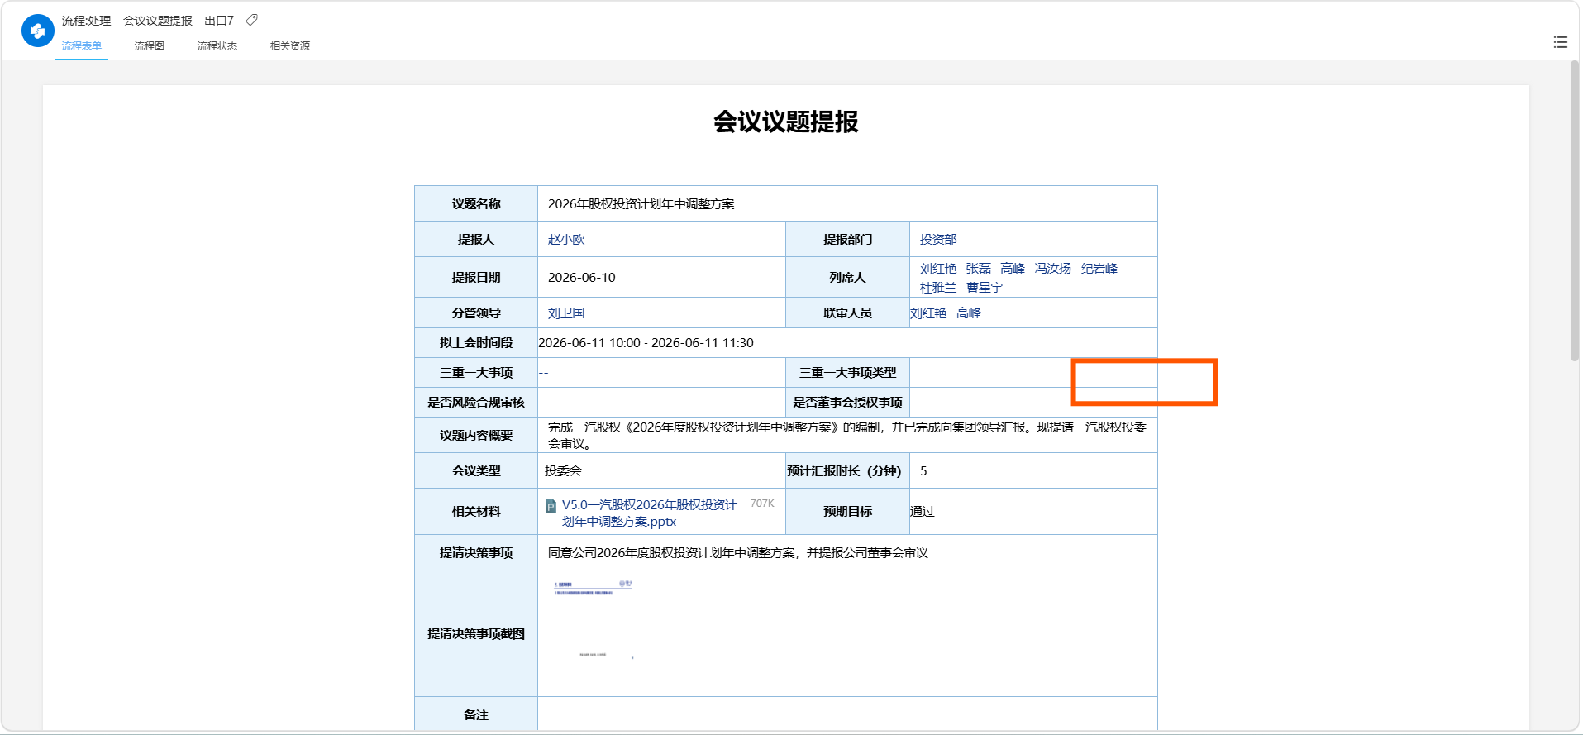
OA-投委会 | 审批流（纯OA系统） | 1.新增节点（三重一大审核及部门总监之间）/或者把三重一大审核节点直接改成下述内容：节点名称为投委会议事范围审核，审核人为甘乙涵； 2.管户归档后，推送至阮迪的流程节点，均改成推送至甘乙涵（目的是保证管户的议题材料，在审批后，都能到甘乙涵这里，后续组织会议要用） | 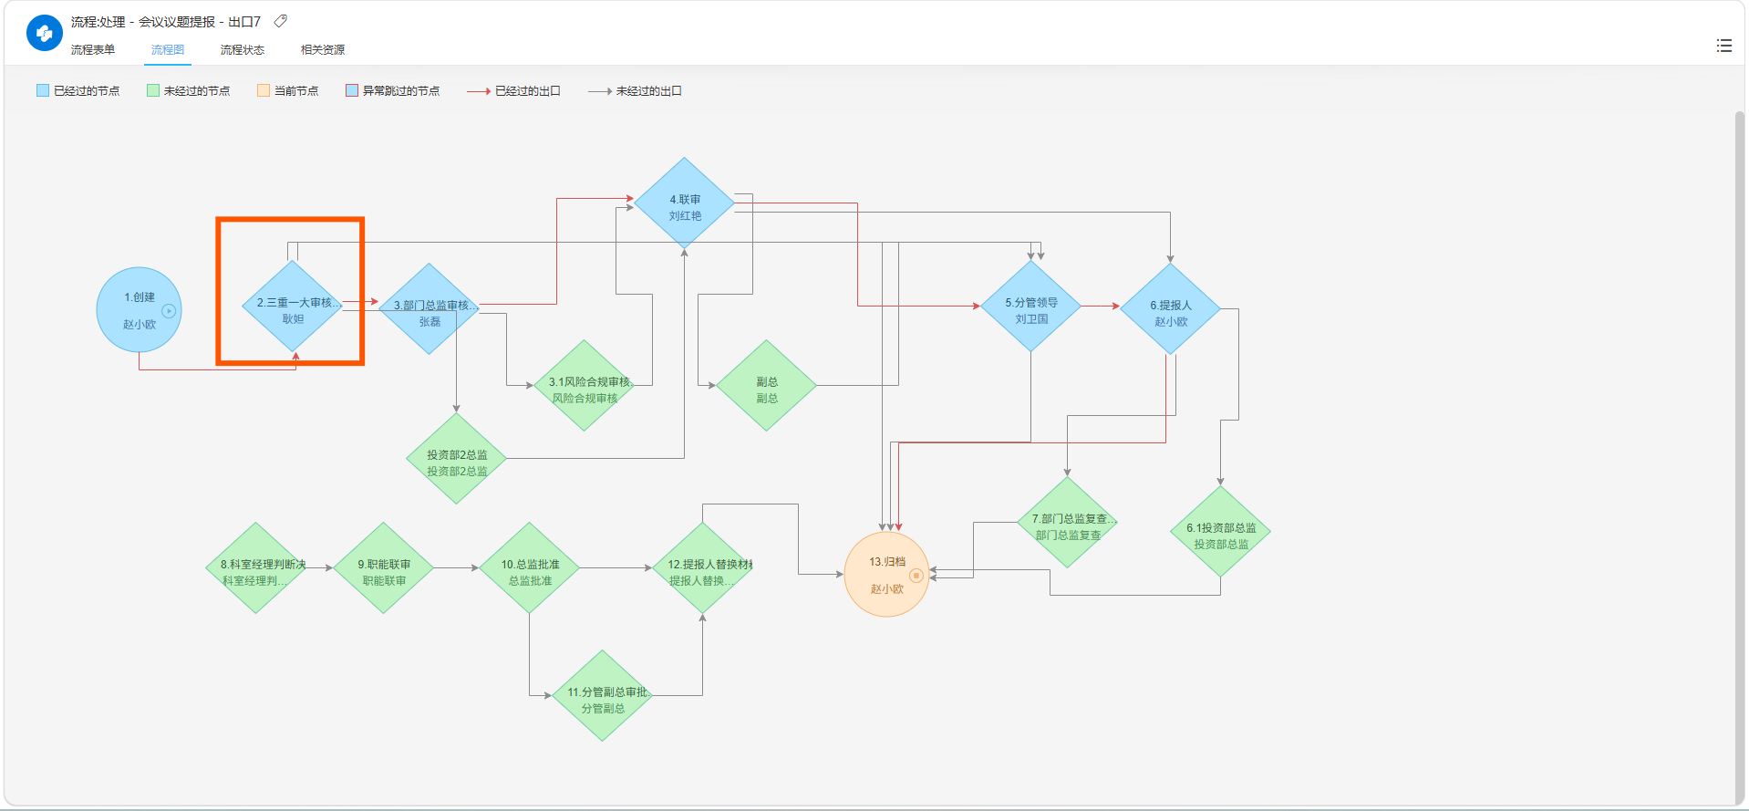
OA-投委会 | 此OA审批的应用范围 | 包含2个基金、投资部，红旗、鼎佳、基金也需要使用OA的系统进行投委会议题提报。若涉及基金的权限、审批问题，请开通修改，若不涉及请忽略
OA-投委会 | 审批流（OA系统与工作台三会议题的审批连接） | 应该涉及两边都增加字段的需求，辛苦数智化部门帮忙识别并联通，具体工作台三会议题的需求修改，是路正明负责

